②総合健診受検申込書兼特定保健指導等利用同意書
[総合健診助成の申込みに伴う同意事項について（お知らせ）]
[はじめに]
平成25年6月に閣議決定された日本再興戦略の主要政策のひとつとして、医療保険者（＝共済組合）が策定しているデータヘルス計画では、健診情報等のデータ分析に基づき、組合員等の健康状態や疾病等の傾向を把握した上で、効果的・効率的な保健事業の実施のために、PDCAサイクル（計画→実行→評価→改善）を原則として取組むこととなっています。
また、データヘルス計画の実行や保健事業の実効性を高めるため、各保健事業の紐付けと確実な実施により、「健康寿命の延伸」と「医療費の適正化」を実現することとしていますので、申込みにあたっては、「総合健診受検申込書兼特定保健指導等利用同意書」中の各事項に同意の上、お申込みください。
（保健事業様式第２号）
 |  |  |  |  |  |  |  |  |  |  |  | 定期募集
令和５年度 総合健診 受検申込書 兼 特定保健指導等利用同意書 |  |  |  |  |  |  |  |  |  |  |  | 随時申込

被扶養者証 |  |  | 種別 | フ リ ガ ナ |  |  |  | 性別 | 生年月日 | 住 所
記号 |  | 番号 |  | 受検者氏名
 |  |  | 短期 |  |  |  |  |  |  | 〒

『同意に関するＱ＆Ａ』
◇ なぜ、特定保健指導を受けないといけないのですか？
→ 健診結果を分析した結果、当共済組合では、メタボ該当者割合が増加傾向にあり、生活習慣病関連疾病
では、高血圧症・糖尿病の医療費が高くなっています。貴重な人財である組合員を支える被扶養者の中長期
的な生活習慣病を予防し、リスクを保有する場合には、できるだけ早期に健康を改善し、健康寿命を延伸する
ため、特定保健指導を無料で実施しています。
また、共済組合毎の特定保健指導実施率等が一定の基準値に達していない場合、後期高齢者支援金が
加算され、組合員の給与から控除する短期掛金（健康保険料）が増加することになります。
逆に同実施率が減算指標を満たすと、後期高齢者支援金が減額され、短期掛金の減少へと繋がります。
40歳以上の被扶養者の方で、特定保健指導に該当した場合には、総合健診受検当日に利用していただく
か、後日配付する「特定保健指導利用券（無料）」にて必ず利用してください。
 |  |  | 短期組合員（短期給付及び福祉事業のみ適用を受ける組合員）の被扶養者は✓を記入してください
受検者連絡先（電話番号） 必 須 （※1） |  |  |  |  |  | 検査機関 |  |  |  |  | 受検を希望する月（※2）
 |  |  |  |  |  |  |  |  |  |  | （希望月に○を付してください。）
 |  |  |  |  |  | コード |  | 名称（略称） |  |  | 第１希望月 |  | 第２希望月
自宅 |  |  |  |  |  |  |  |  |  |  | 4・5・6・7・8・9・10 ・11・12・1・2・3 |  | 4・5・6・7・8・9・10 ・11・12・1・2・3
携帯
勤務先
※1 確実に連絡の取れる連絡先を記入してください。 |  |  |  |  |  |  |  |  | ※2 検査機関によって受検できる期間が異なりますので、必ずご確認ください。 随時申込みの場合は、検査機関へ予約した月をご記入ください。
受検コース （いずれかにﾚ印を付してください。） |  |  |  |  |  |  | 希望するオプション検査 （検査機関が設定するオプション検査一覧表から該当する記号・番号を記載。複数可）

 | 基本検査
 | 基本検査+オプション検査
 | 被扶養者ドック |  |  |  |  |  | <オプション検査の記号・番号について> 受検コースによって選択するオプション検査の記号番号が異なりますのでご注意ください。 ◇基本検査+オプション検査 → 「基本検査のオプション」記号・番号 ◇被扶養者ドックのオプション検査 → 「被扶養者ドックのオプション」記号・番号
『特定保健指導の判定要件は？』
…基本的に腹囲が基準値を超えなければ、特定保健指導対象外です！
コース名（ |  |  |  |  |  | ）
※被扶養者ドック申込の場合、コース名を記入してください。

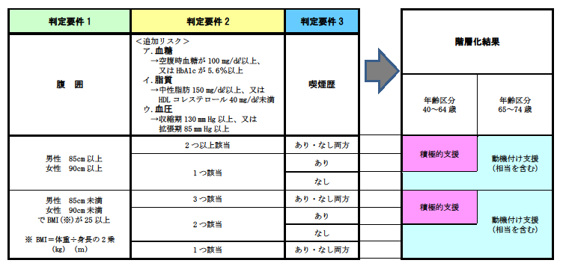
 | 所属所長 |  |  |  |  |  | 様
 | 熊本県市町村職員共済組合

 | 私は、令和5年度熊本県市町村職員共済組合（以下「組合」という。）保健事業実施要領の規定を遵守し、下記の事項に同意の上、令和5年度総合健診受検（費用助成）を上記のとおり申し込みます。
◇ 40歳以上の方で総合健診の健診結果を階層化し、特定保健指導（動機付け支援（相当を含む。）
・積極的支援）に該当した場合には、同保健指導の利用。
（※高血圧症・脂質異常症・糖尿病で服薬治療中の方は除きます。）
◇ 総合健診の健診結果で要精密検査・要治療と判定された場合の医療機関の受診。
☆ 同意を要する理由等については、裏面をご覧ください。

 |  |  | 年 |  | 月 |  | 日
 |  |  |  |  |  |  | 被扶養者署名
 |  |  |  |  |  |  | 又は
 |  |  |  |  |  |  | 記名・押印 |  |  |  |  | 印

＜提出先＞ 組合員が勤務されている市町村役場等の共済組合事務担当課（人事課・総務課など）
例） 熊本市の場合、「総務事務業務執務室」となります。

